程序概要
20180712 版
前提

 |  | 1、含有检索信息的JSON数据（格式参见以下接口）
THINGSdb
（Restful WebService）
程序数据
记录数据

Web服务器
(营业系统UI)
React

接口
 | JSON |  |  |  |  |  |  |  |  |  |  |  |  |  | 计算信息DTO |  |  | 条件DTO
 | 【 |  |  |  |  |  |  |  |  |  |  |  |  |  |  | String 目标 |  |  | String ID
 |  | 目标 | // 要检索的对象 |  |  |  |  |  |  |  |  |  |  |  |  | String 操作 |  |  | String 条件项目
 |  | 操作 | // Add/Del/Upd/Search |  |  |  |  |  |  |  |  |  |  |  |  | List<条件DTO> 条件DTOList |  |  | String 计算符
 |  | 条件 | { |  |  |  |  |  |  |  |  |  |  |  |  | String 条件关系 |  |  | String 值
 |  |  |  | { | ID | ， | 条件项目 | ， | 计算符 | ， | 值 | ,Format |  | }， |  |  |  |  | String Format
 |  |  |  | // | 1 |  | 年龄 |  | 大于 |  | 30 |  | yyyy/MM/dd
 |  |  |  | // | 2 |  | 年龄 |  | 小于 |  | 40
 |  |  | }
 |  | 条件关系 |  | //（1 And 2）
 | 】

 |  |  |  |  |  |  |  |  |  |  |  |  | 理由：我也不知道你要传什么值过来，所以你要告诉我
 |  |  |  |  |  |  |  |  |  |  |  |  | 处理：我会将自己掌握的信息按照你的格式转换，然后再与你的值比较。
程序概要

 |  | Long ipos ;

 |  | void THINGSdb . 解析条件关系（计算信息DTO 计算信息dto， Long ipos ）{

 |  |  | String s条件关系 = 计算信息DTO.get条件关系();
 |  |  | String sTokens[ ] = s条件关系.split( , );
 |  |  | List 计算结果s；

 |  |  | While（ sTokens is Not End ）{

 |  |  |  | switch( sTokens[ ipos ] ) {

 |  |  |  | case Is数字 ： |  |  |  |  | 计算结果List = THINGSdb . 计算_根据条件信息（计算信息dto . get条件( sTokens[ ipos ] ) ）;
 |  |  |  |  |  |  |  |  | //将结果存入Map中
 |  |  |  |  |  |  |  |  | 计算结果s . add(计算结果List);

 |  |  |  | case “And” ： |  |  |  |  | //准备And计算
 |  |  |  |  |  |  |  |  | 接口 Calc = new AndCalc();

 |  |  |  | case “Or” ： |  |  |  |  | //准备Or计算
 |  |  |  |  |  |  |  |  | 接口 Calc = new OrCalc();

 |  |  |  | case “Not” ： |  |  |  |  | //准备Not计算
 |  |  |  |  |  |  |  |  | 接口 Calc = new NotCalc();

 |  |  |  | case “（” ： |  |  |  |  | //递归调用自己
 |  |  |  |  |  |  |  |  | 计算结果List = THINGSdb . 解析条件关系（计算信息dto， ipos）;
 |  |  |  |  |  |  |  |  | 计算结果s . add(计算结果List);

java 两个list 交集 并集 差集 去重复并集
 |  |  |  | case “）” ： |  |  |  |  | //计算结果
 |  |  |  |  |  |  |  |  | return Calc.calc(计算结果s.get(0), 计算结果s.get(1) );
 |  |  | }
 |  | }

 |  | List<Map> THINGSdb . 计算_根据条件信息（条件DTO dto ）{

 |  |  |  | // 計算每个条件式
 |  |  |  | String s計算符 = null;
 |  |  |  | String s値 = null;

 |  |  |  | String result = 取得目標and条件関係(条件dto);

 |  |  |  | if (result == "直接关系"){

 |  |  |  |  |  | return 取得結果_根据直接関係(条件dto);

 |  |  |  | }else if (result == "程序关系"){

 |  |  |  |  |  | return 取得結果_Call程序数据執行器(条件dto);
 |  |  |  | }else{
 |  |  |  |  | // 告诉他们：还没有两个词条之间的计算方法。
 |  |  |  |  | return null；
 |  | } |  |  |  |  |  |  |  |  |  |  |  |  |  | /**
 |  |  |  |  |  |  |  |  |  |  |  |  |  |  |  | * 通.过.程序来计算结果
 |  |  |  |  |  |  |  |  |  |  |  |  |  |  |  | * @param 条件dto
 |  | THINGSdb . 取得目标与条件的关系（条件DTO dto）{ |  |  |  |  |  |  |  |  |  |  |  |  |  | * @return
 |  |  |  |  |  |  |  |  |  |  |  |  |  |  |  | */
 |  |  | String s目标 = |  |  |  |  |  |  |  |  |  |  |  |  | private List<Map> 取得結果_Call程序数据執行器(条件DTO 条件dto) {
 |  |  | String s条件项目 = |  |  |  |  |  |  |  |  |  |  |  |  |  | // 通.过.程序来计算结果

 |  |  | //THINGSdb . 取得客户业者信息_根据词条名（s目标）； |  |  |  |  |  |  |  |  |  |  |  |  |  | // 目標 例，目標=社员
 |  |  | //THINGSdb . 取得客户业者信息_根据词条名（s条件项目）； |  |  |  |  |  |  |  |  |  |  |  |  |  | String s目標 = 条件dto.getS目標();
 |  | }
 |  |  |  |  |  |  |  |  |  |  |  |  |  |  |  |  | // 条件項目 例，条件項目=出国记录
 |  |  |  |  |  |  |  |  |  |  |  |  |  |  |  |  | String s条件項目 = 条件dto.getS項目();

 |  | THINGSdb . 取得结果_调用程序执行器计算(条件DTO dto){ |  |  |  |  |  |  |  |  |  |  |  |  |  |  | Map 検索条件 = new HashMap();
 |  |  |  |  |  |  |  |  |  |  |  |  |  |  |  |  | 検索条件.put("入力1", 条件dto.getS値());
 |  |  |  | 程序数据 = THINGSdb . 取得程序代码（String s目标, String s条件项目）；
 |  |  |  |  |  |  |  |  |  |  |  |  |  |  |  |  | NOSQL nosql = new NOSQL();
 |  |  |  | THINGSdb . 执行程序代码（程序代码List，条件DTO)；
 |  |  |  |  |  |  |  |  |  |  |  |  |  |  |  |  | return nosql.取得指定値_根据入力字典and出力字典and入力数据(s条件項目, s目標, 検索条件);
 |  | } |  |  |  |  |  |  |  |  |  |  |  |  |  | }

 |  | private List<Map> 取得結果_根据直接関係(条件DTO 条件dto) {
 |  |  | // 如果从条件到目标是直接的客户与业者的关系
 |  |  | // 那么就直接计算结果

 |  |  | String s計算符 = null;
 |  |  | List<Map> 計算結果List = new ArrayList();
 |  |  | String s開始値 = null;
 |  |  | String s終了値 = null;

 |  |  | switch(s計算符){

 |  |  | case "等于":
 |  |  |  |  |  |  | 計算結果List = 取得指定信息_根据詞条名and条件DTO(条件dto);
 |  |  |  |  |  |  | break;
 |  |  | case "大于":
 |  |  |  |  |  |  | s開始値 = 条件dto.getS値();
 |  |  |  |  |  |  | s終了値 = null;
 |  |  |  |  |  |  | 計算結果List.addAll(取得指定信息_根据詞条名and開始値and終了値(条件dto, s開始値, s終了値));
 |  |  |  |  |  |  | break;
 |  |  | case "小于":
 |  |  |  |  |  |  | s開始値 = null;
 |  |  |  |  |  |  | s終了値 = 条件dto.getS値();
 |  |  |  |  |  |  | 計算結果List.addAll(取得指定信息_根据詞条名and開始値and終了値(条件dto, s開始値, s終了値));
 |  |  |  |  |  |  | break;
 |  |  | }
 |  |  | return 計算結果List;

 |  | }

plan
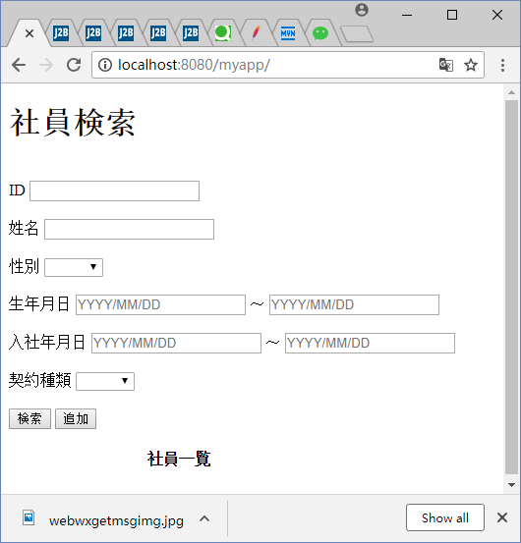

Web
(营业系统UI)
Restful
WebService
(THINGSdb)

①Web(营业系统UI)
Web(营业系统UI)接口定义

Restful
WebService

有条件检索

 | 例：

 | 目标 | 社员
 | 条件
 |  | 項目＝姓名 |  | 値＝A | 运算符号=等于 |  | id = 1
 |  | 項目＝性别 |  | 値＝男 | 运算符号=等于 |  | id = 2
 |  | 項目＝生年月日
 |  |  | 項目＝开始 | 値＝1978/01/01 | 运算符号=大于等于 |  | id = 3
 |  |  | 項目＝终了 | (なし) |  |  |  | 无条件的时候不计入
 |  | 項目＝入社年月日 |  |  |  | ·
 |  |  | 項目＝开始 | (なし) |  |  |  | 无条件的时候不计入
 |  |  | 項目＝终了 | 値＝2017/01/01 | 运算符号=小于等于 |  | id = 4
 |  | 項目＝契约种类 |  | (なし) |  |  |  | 无条件的时候不计入
 |  | 項目＝ID |  | (なし) |  |  |  | 无条件的时候不计入

 | 条件関係 | 1 and 2 and 3 and

 | { "目标":社员 ,
 | "条件": {
 |  | { "項目" : 姓名 , "値":A , "运算符号" :等于. "id": 1 } ,
 |  | { "項目" : 性别 , "値":男 , "运算符号" :等于. "id": 1 } ,
 |  | "生年月日" : {
 |  |  | { "項目" : 開始 , "値":1978/01/01 , "运算符号" :大于等于. "id": 3 } ,
 |  | }
 |  | "入社年月日" : {
 |  |  | { "項目" : 终了 , "値":2017/01/01 , "运算符号" :大于等于. "id": 4 } ,
 |  | } ,
 | "条件関係" : "1 and 2 and 3 and "
 | }

Restful
WebService

无条件检索

 | 例：

 | 目标 | 社员

 | （无条件的时候条件不计入）

CLASS 传送数据

《社员DTO》
ID
姓名
性别
生年月日
入社年月日
契约种类
 | 做成传送数据_根据DTO

 |  | 做成目标数据

 |  | 做成条件数据

 |  |  | 做成项目数据

 |  | 做成条件关系数据

 | 做成DTO_根据传送数据

小Hibernate

说明：不要小瞧这里的意义，其实就是Hibernate的缩小版.
20180719 版
 |  |  |  |  |  |  |  |  | ①直接通过映射机制取得对象class名。

 |  |  |  |  |  |  |  |  | ②通过映射机制取得对象变量List的第一个对象。
传送数据

 |  |  |  |  |  |  |  |  |  | ③取得该对象（变量）的名字
目标数据
①目标数据=DTO类名

条件数据
 |  |  |  |  |  |  |  |  |  | ④取得该对象（变量）的值

项目数据
 |  |  |  |  |  |  |  |  |  | 课题：如果是区间值如何指定
②项目=DTO类的一个变量名
项目
 |  |  |  |  |  |  |  |  |  | 暂定办法：开始与终了无直接关系。各算各的
 |  |  |  |  |  |  |  |  |  |  | 但需要用户根据需求修改运算符即可
③値=DTO类的该变量的值。但是要转成String

値

④运算符号=DTO类的如果不是区间值则为等于
区间值需要用户明确声明，无法自动识别
如果是区间数据，两条开始终了应该算作一条

运算符号

顺序ID
⑤顺序ID=自动采番

FORMAT
FORMAT=如果项目部位日期型，则可以为空，这个可以根据变量类型来定，或者直接指定即可

条件关系数据
默认为AND
除非用户指定

②Restful WebService (THINGSdb)
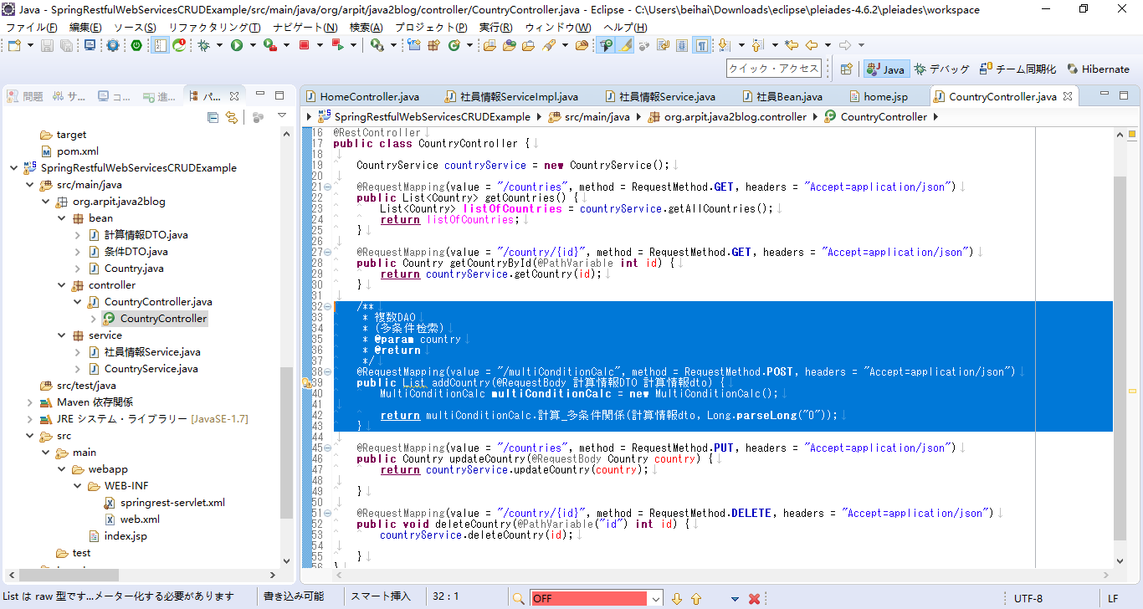
后端RestFul WebService的接口定义

③NOSQL程序改造工程
词条与程序的管理
起点（词条A） | 终点（词条B） | 小番 | 说明注释
ID | ID | 采番号 |  |  | A-B-N . txt

它可以查找【词条A】与B存在的程序
 | 以词条A为起点的
 | 以词条B为终点的
 | 以说明为关联的

1000000013
？？
1000000013
社员
1
可以追加程序

1000000013
？？
1000000013
社员
2
物理地址
某词条
程序词条
起点词条

1000000013
社员
0000000087
程序
1000000013
社员
2000000144
案件
终点词条
1

1000000013
社员
2000000144
案件
2

1000000013
社员
2000000144
案件
3

目标：要取得一个特别的程序。
注，什么是程序：就是从一个词条到另一个词条的算法
原理：1，所有程序都是存储在指定文件中，文件路径+文件名
注，文件名=From词条id_To词条id_连番.txt
2，所有程序都是有一个唯一ID

1000000001
程序

ID：1000000013
程序文件全路径

业者
起点词条

ID
社员

业者
终点词条

案件
ID
业者
说明文档

ID
社员→案件

业者
程序连番

ID
102

起点词条
前提：必须提交起点与终点
注，就是你必须知道你要找什么，而且你也不许知道你的检索条件
注，如果是单DAO，在这里不适用，有程序检索只适用复数DAO

ID：1000000013
社员

终点词条
业者
方法：1、给出起点，和终点的词条名即可
2、THINGSdb会返回一堆程序对象
3、如果没有特别要求，会取第一个程序作为计算方法（暂定）

ID
案件

程序词条
业者

例子：
ID
程序文件全路径

终点词条

ID：1000000014
案件词条ID

业者
起点词条

ID
社员

业者
程序词条

ID
程序文件全路径

public List<Map> NOSQL . 取得指定値_根据入力字典and出力字典and入力数据(String 入力字典ID, String 出力字典ID, Map 入力情報Map){

 | 計算結果数据 =oNOSQL朋友圈.取得実体数据_根据字典Aand字典Band入力数据(入力字典ID, 出力字典ID, 入力情報Map);

 |  | NOSQL朋友关系 oNOSQL朋友关系 = new NOSQL朋友关系(入力字典ID, 出力字典ID);

 |  |  | 朋友記録 = oNOSQL朋友.取得朋友記録_根据字典ID(入力字典ID);

 |  |  |  | oNOSQL朋友关系.取得実体数据_根据入力数据(入力情報Map);

 |  |  |  |  | o程序数据執行器.run_根据計算辞書IDand入力情報(s計算辞書名, 入力情報Map);

 |  |  |  |  |  | プログラム数据 = nosql.取得プログラム数据_根据辞書ID(s計算数据_辞書ID);

 |  |  |  |  |  | o程序数据執行器.run_根据計算辞書IDand入力情報(s計算辞書名, 入力情報Map);

 |  |  |  |  |  |  | プログラム数据 = nosql.取得プログラム数据_根据辞書ID(s計算数据_辞書ID);

 |  |  |  |  |  |  | 執行結果 = this.執行程序数据_根据プログラム数据and業務数据(プログラム数据, 入力情報Map);

public List<Map> NOSQL . 取得指定値_根据入力字典and出力字典and入力数据(String 入力字典ID, String 出力字典ID, Map 入力情報Map){

 | プログラム数据 = NOSQL . 取得プログラム数据_根据辞書ID(起点词条，终点词条， 0 );

 |  | List<String> 采番IDList = 取得实体数据采番ID_根据词条名and实体数据("程序开始词条", 起点词条)；
 |  | 遍历采番IDList : 取得每个采番ID{

 |  |  | List<数据DTO> 业者数据DTOList = 业者 . 取得业者数据_根据词条名and实体数据采番ID("程序开始词条", 采番ID)；
 |  |  | if (判断是否存在对象(业者数据DTOList, 终点词条)) {
 |  |  |  | return 业者数据DTOList;
 |  |  | }
 |  | }
 |  | 程序词条id = 取得词条ID_根据词条名（“程序”）；
 |  | 取得程序词条实体数据ID_根据业者数据(业者数据DTOList)；
 |  |  | //在业者数据中，根据词条ID（程序），找到对应的实体数据
 |  |  | 遍历业者数据DTOList : 取得每个数据DTO{
 |  |  |  | if(数据DTO . get词条ID（）. Equals（程序词条id）){
 |  |  |  |  | 程序数据id = 数据DTO . get数据ID();
 |  |  |  | }
 |  |  | }
 |  | 取得程序数据_根据程序数据采番ID(程序数据id);
 |  |  | //程序数据属于上一个版本的实体书据，需要特别提取

 | 執行結果 = 程序数据執行器 . 執行程序数据_根据プログラム数据and業務数据(プログラム数据, 入力情報Map);

